Uitleg
Subsidieregeling verduurzaming voor vereniging van eigenaars (SVVE)
Rekentool voor glas en isolerende deuren/panelen
Versie januari 2026

Dit bestand bestaat uit drie tabbladen: 1. Uitleg maatregel en berekening oppervlakte / 2. Voorbeeld berekening / 3. Rekentool

Hoogrendementsglas
Bij de SVVE vallen het glas - dit zijn HR++ en/of triple-glas en bij een monumentaal pand voor- of achterzetbeglazing - en de isolerende deuren/panelen
allemaal onder de hoofdmaatregel "hoogrendementsglas". Eén hoofdmaatregel is voldoende om subsidie aan te vragen. Het is mogelijk om voor glas,
eventueel i.c.m. isolerende deuren en/of panelen, eenmalig een tweede keer subsidie aan te vragen. De tweede aanvraag moet u binnen twee jaar
indienen, gerekend vanaf de datum van de eerste beschikking waarin subsidie voor glas (en eventueel isolerende deuren/panelen) is verleend.

Voor de subsidieaanvraag moet u het glas-, deur- en paneeloppervlakte weten in vierkante meters (m2). Bij de SVVE gelden voor de maatregelen
minimale oppervlaktes. Voor het glas, eventueel i.c.m. isolerende deuren en/of panelen, geldt een minimum van 3 m2 per woning.
Dit vermenigvuldigt u met het totaal aantal woningen in het (de) gebouw(en) waarover de aanvraag gaat. Als er bijvoorbeeld 20 woningen zijn,
dan moet voor het hele gebouw minimaal (20 x 3 =) 60 m2 aan "hoogrendementsglas" worden vervangen. Dit kan alleen glas zijn, maar ook een
combinatie van glas, deuren en/of panelen is toegestaan.

Oppervlakte
Bij de SVVE wordt het oppervlakte bepaald door de "binnenwerkse maten" te meten. Dit is het van binnenuit meten van de totale oppervlakte van
het kozijn en glas. De kozijnen worden dus meegenomen bij het opmeten van de ramen. Als een raam zich direct naast een deur en/of paneel bevindt,
dan wordt de helft van het kozijn bij het raam geteld en de andere helft bij de deur en/of het paneel. Worden de kozijnen niet vervangen, maar alleen
het glas? Dan mag u alsnog de binnenwerkse maat aanhouden.
Een uitzondering hierop is als men alleen hoogrendementsglas plaatst in een bestaande deur. Dan mag men in de berekening alleen
het werkelijke glasoppervlakte meenemen dat geplaatst wordt in de desbetreffende bestaande deur.

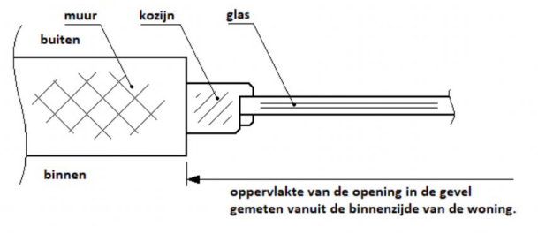

De oppervlakte van alle gevelopeningen die geïsoleerd gaan worden en voor subsidie in aanmerking komen, worden zonder afronding bij elkaar
opgeteld met twee decimalen. Als het totaal eindigt op 0,50 of meer, dan wordt er naar boven afgerond en bij minder dan 0,50 naar beneden.

Disclaimer
Deze rekentool voor de Subsidieregeling verduurzaming voor verenigingen van eigenaars (SVVE)
is uitsluitend bedoeld ter informatie en is gebaseerd op de voorwaarden van de SVVE vanaf 2025.
Aan de uitkomsten van de berekening kunnen geen rechten worden ontleend. Hoewel de berekeningstool met grote
zorg is ontwikkeld, aanvaardt RVO geen enkele aansprakelijkheid voor eventuele fouten. De uitkomst van de berekening
is ook niet aan te merken als een aanvraag voor subsidie. Het aanvragen van subsidie kan via de website.

Meer informatie: | https://www.rvo.nl/subsidies-financiering/svve/verduurzamingsmaatregelen.

Voorbeeld
Voorbeeld berekening oppervlaktes

Berekening glas/deuren/panelen |  |  |  |  |  |  |  | Totaal varianten glas |  |  |  |  |  | Legenda
Merk | Positie | Variant | Aantal | Breedte (mm) | Hoogte (mm) | m2 | m2 totaal | HR++ glas | Paneel i.c.m. HR++ glas | Triple-glas | Paneel i.c.m. triple-glas | Deur ≤ 1,5 | Deur ≤ 1,0 | HR++ of triple-glas
A | 2 | HR++ glas | 1 | 523 | 1792 | 0.94 | 0.94 | 0.94
 | 3 | HR++ glas | 1 | 710 | 240 | 0.17 | 0.17 | 0.17 |  |  |  |  |  | Isolerende deur
 | 1 | Paneel i.c.m. HR++ glas | 1 | 523 | 494 | 0.26 | 0.26 |  | 0.26
 | 5 | Deur ≤ 1,5 | 1 | 710 | 2046 | 1.45 | 1.45 |  |  |  |  | 1.45
B |  | Triple-glas | 1 | 900 | 1710 | 1.54 | 1.54 |  |  | 1.54 |  |  |  | Isolerend paneel
 |  | Triple-glas | 1 | 800 | 1710 | 1.37 | 1.37 |  |  | 1.37
 |  | Paneel i.c.m. triple-glas | 1 | 900 | 790 | 0.71 | 0.71 |  |  |  | 0.71
 |  | Paneel i.c.m. triple-glas | 1 | 800 | 790 | 0.63 | 0.63 |  |  |  | 0.63
 |  | Paneel i.c.m. triple-glas | 1 | 530 | 2500 | 1.33 | 1.33 |  |  |  | 1.33
 |  | Deur ≤ 1,0 | 1 | 900 | 2500 | 2.25 | 2.25 |  |  |  |  |  | 2.25
C | 1 | Paneel i.c.m. triple-glas | 1 | 550 | 819 | 0.45 | 0.45 |  |  |  | 0.45
 | 2 | Triple-glas | 1 | 550 | 1250 | 0.69 | 0.69 |  |  | 0.69
 | 3\4 | Deur ≤ 1,0 | 1 | 1050 | 2150 | 2.26 | 2.26 |  |  |  |  |  | 2.26
 |  |  |  |  |  |  | 14.04 | 1.11 | 0.26 | 3.59 | 3.12 | 1.45 | 4.51

 |  |  |  |  | Groen is gelijk aan som totalen bij varianten. |  |  | Als het totaal eindigt op 0,50 of meer, dan naar boven afronden.

Merk A |  |  |  |  |  | Merk B |  |  |  |  | Merk C
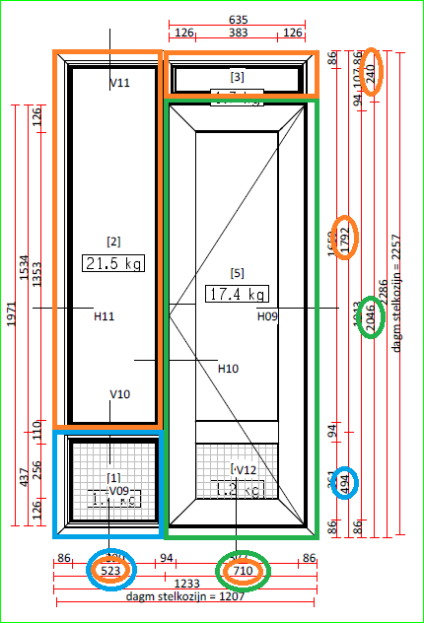
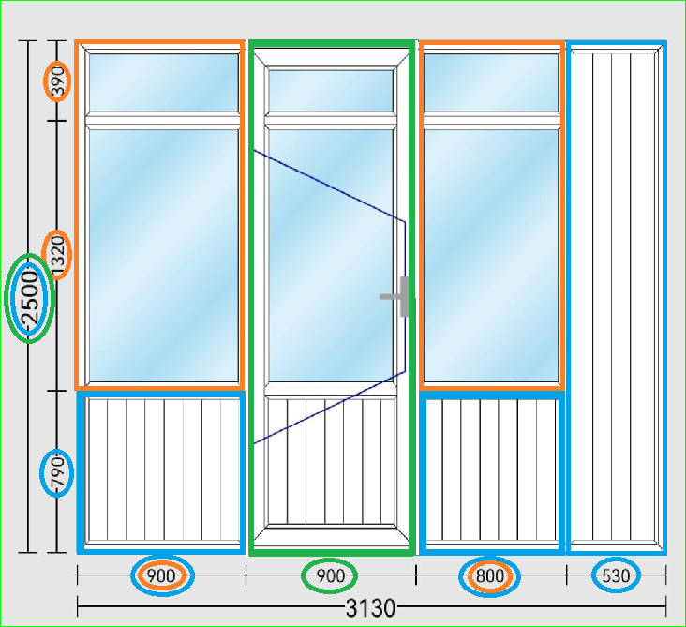
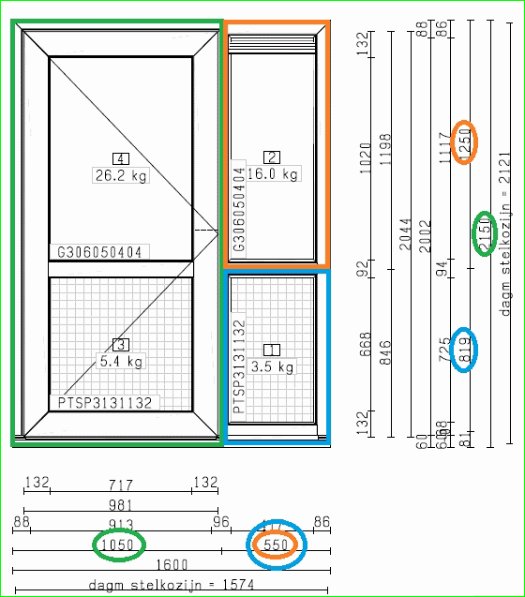

 |  |  |  |  |  | Wordt in een bestaande deur alleen het glas en/of paneel vervangen?
 |  |  |  |  |  | Dan dient men de werkelijke maat van het hoogrendementsglas en/of
 |  |  |  |  |  | isolerende paneel mee te nemen in de berekening en niet de gehele deurmaat.

